Sheet1
采购清单（第二批）
序号 | 产品名称 | 产品技术指标 | 单位 | 数量 | 图片 | 单价 | 合价
1 | 仿真人体骨骼模型 | 1. 仿真骨骼骨架 尺寸 170cm及以上。 2.附肌肉着色模型，红色为肌肉起点，蓝色为肌肉止点。 3. 完整的脊椎系统，带有脊椎动脉、神经末梢。 4. 关节处可活动，底座配有滚轮可移动。 | 件 | 1 | 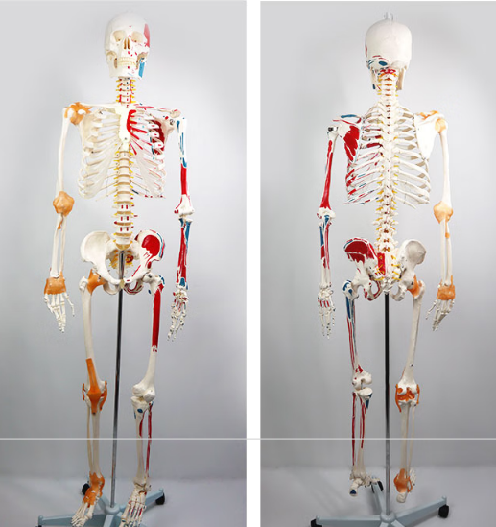
2 | 仿真人体躯干模型 | 1. 仿真躯干骨架 尺寸 85cm及以上。 2. 器官位置准确、方便安装 3. 模型可拆卸，不少于32个部件。 | 件 | 1 | 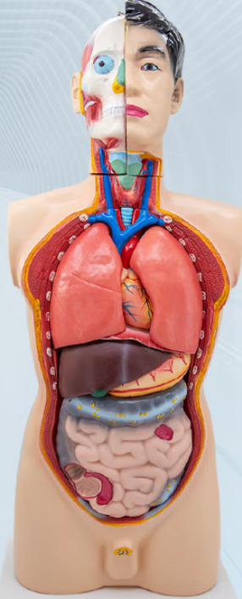
3 | 仿真人体大脑模型 | 1.仿真人体大脑模型 尺寸不低于 35.5*28*20cm 2.含固定底座 3.需要有彩色标识，区分出大脑的不同部位 4.模型可拆卸，不少于4个部件 | 件 | 1 | 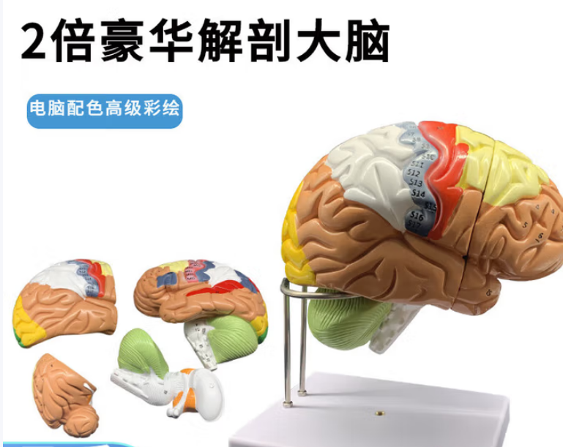
4 | 仿真人体肌肉模型 170CM肌肉人可拆27部件 | 1.仿真人体肌肉模型 尺寸170cm及以上 2.模型可拆卸，不少于27部件 3. 不同肌肉配有数字标识，不少于238个 4.含固定底座，不可移动 | 件 | 1 | 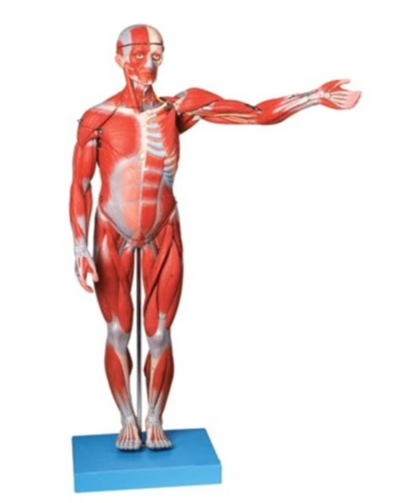
5 | 男女模拟人 | 2CA(男女护换)护理人模型描述 采用PVC材料制成，身长160-170cm 主要功能： 1.洗脸和床上擦浴 2.口腔护理 3.气管切开护理 4.氧气吸入疗法 5.鼻饲法 6.洗胃法 7.心内注射法 8.胸外心脏复苏急救法 9.气胸 10.胸腔穿刺 11.肝脏穿刺 12.腹腔穿刺 13.骨髓穿刺 14.腰椎穿刺 15.三角肌注射 16.三角肌下级皮下注射 17.静脉注射 18.静脉穿刺 19.静脉输液 20.静脉输血 21.女性导尿 22.女性灌肠 23.臀部肌注射 24.乳房护理 25.男性导尿 | 件 | 6 | 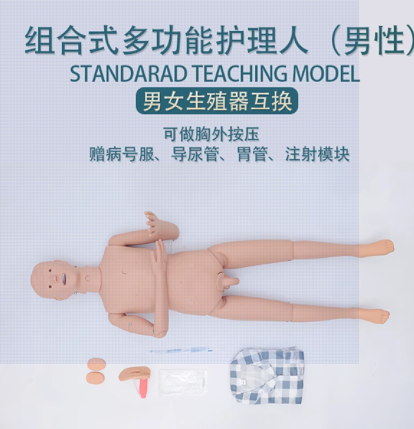
6 | 心肺复苏模拟人 | 1.全视角高分辨率彩色触摸大屏显示 2.高清画质、操作灵活 3.CPR训练/考核/实战三种模式 实时语音提示、电子监测、数码计数、心电图显示、条形码显示(黄色不足、绿色正常、红色过大) 4.生命体征模拟 瞳孔对光反射：模拟真实眼球生理特征，急救成功后，光源(手电筒等)照射瞳孔，眼部受到光线刺激后瞳孔立即缩小， 光源移开后瞳孔迅速恢复正常，生命体征真实明显 5.无线连接：模拟人与控制器之间无线通信连接，配两块大功率移动电源供电，信号强，持续操作时间长，适合户外无电源场合使用 内置热敏打印机可打印操作数据(选配) 6.录制、回放功能：选择操作模式后，点击录制，在点击开始键，开始操作，操作完成后点击回放，即可查看操作过程 电极片粘贴位置亮灯指示 7.拍肩和清除口腔异物判断：清理口腔异物时灯光亮起，拍肩意识判断语音提示，智能检测，自动记入成绩单，减少人工记录，简化监考，让考核更标准、更高效 配套教学视频 8.模拟人全身款，身长不低于160cm，重量不低于10KG | 件 | 1 | 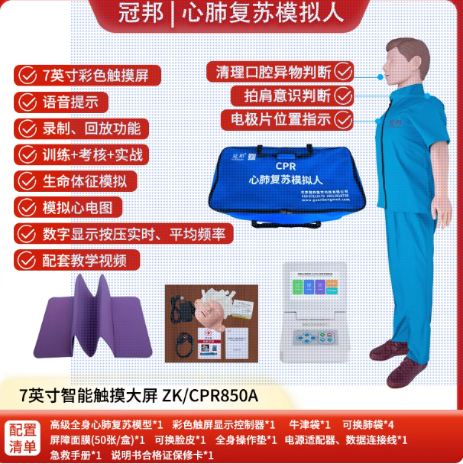
 | 合计 |  |  |  | 元

 | 注：
 | 1、以人民币报价，价格为交钥匙价，包括但不限于货物成本、利润、运输费（含保险费）、装卸费、安装调试费、检测验收费、售后服务费以及与本项目有关的所有税、费；采购人无须另向中标供应商支付其他任何费用。

 | 供应商：（公章）

 | 日期：

 | 联系方式：

